出力フロー
帳票（BFP9011_新年度単価一覧表(所属別)） 出力フロー
START

① バリデーションチェック他
段階 | 処理内容 | 役割
① バリデーションチェック他 | 入力データのチェック | 必須項目やバリデーション等のチェックを行う
② データ変換機能 | リクエスト対応 | APIや画面からリクエストを受け取り、形式を整理する
② データ変換機能
③ 帳票の出力制御 | PDFに出力するまでを制御する | 帳票を出力する処理全体を指示・管理する（④～⑦の工程管理）
④ 帳票フォーマット決定 | 出力形式の判断を行う | 出力を行う帳票のフォーマットを判定、ルート振り分け
⑤ 帳票出力データの変換制御 | ④で取得したデータを適切な変換処理へ導く | データの分解～形成を行い、処理⑥へ送るか等を判断する
③ 帳票の出力制御
⑥ BFP9011専用変換 | BFP9011向け加工 | 帳票BFP9011専用のデータ形式へ変換
⑦ PDF変換委譲 | PDF生成 | PDF作成モジュールに処理を依頼しPDF化

④ 帳票フォーマット決定
・特に④～⑥がポイント

⑤ 帳票出力データの変換制御
④「どの帳票を作るか決める」
⑤「その帳票用の処理へ振り分ける」
⑥「帳票BFP9011専用の形に変換する」
⑥ BFP9011専用変換

⑦ PDF変換委譲

END

帳票PDF
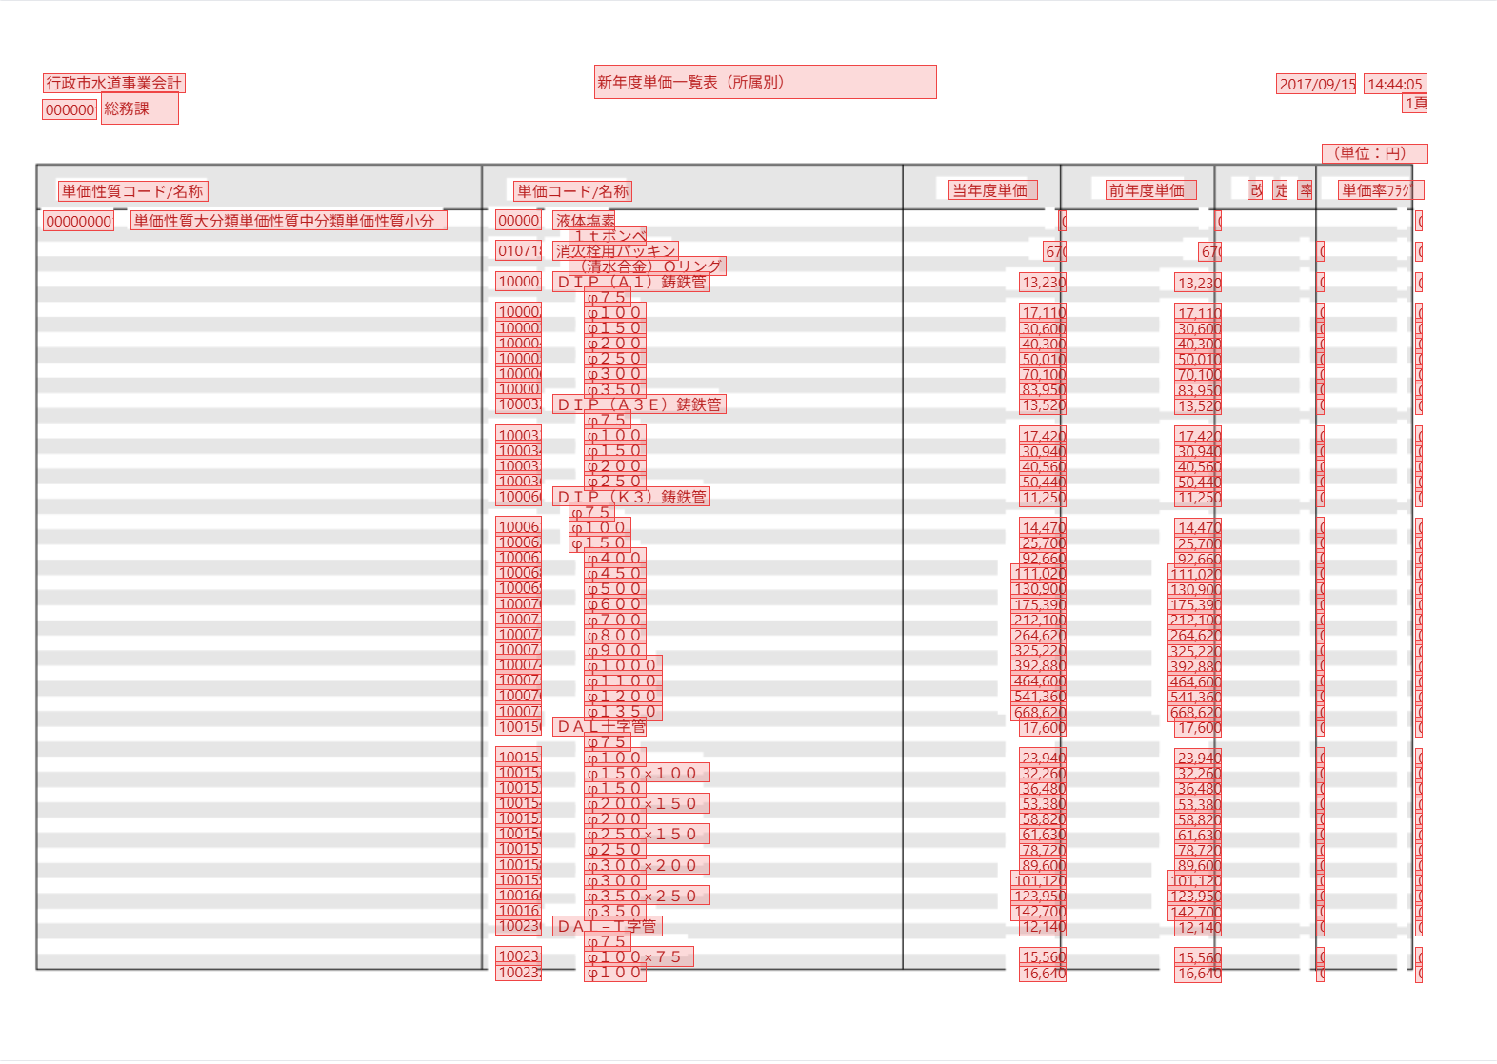

①
① バリデーションチェック他

行っているチェック | 内容 | 詳細
必須チェック | 必須項目が空でないかを判定 | ・新年度（会計年度・西暦） ・所属コード（所属別のページ単位キー） ・単価性質コード ・単価コード
固定値チェック | 帳票種別（report_type）の判定 | ・新年度単価一覧表(所属別)（unit_price_list_by_org）でなければ弾く ※report_type値（内部識別子）は要確認
型チェック | 数値かを判断する | ・当年度単価 ・前年度単価 ・改定率
 | 文字列かを判断する | ・単価性質コード／名称 ・単価コード／名称 ・所属コード／名称 ・単価率フラグ
 | 情報が一覧（配列）型になっているかを判断する | ・所属コードごとにグループ化でき（1所属＝1ページ）、各明細が一覧（配列）として保持されているかを確認
構造チェック | 一覧（明細）の内容が正しいかを判断する | ・各明細が「単価性質コード・単価コード・所属コード・当年度単価」等の必須項目を備えた1件の単価情報として正しく構成されているかを調査する

②
② データ変換機能
START

リクエスト受付
① バリデーションチェック他
データの受取
順序 | 処理 | 詳細
1 | リクエスト受付 | 予算編成システムから、リクエストを受け付ける。
2 | データの受取 | ①バリデーションチェックを行ったデータを受け取る。
3 | データ整理 | 受け取ったデータを『帳票共通処理』に渡せる形式に整える。
4 | データ組み立て | 『帳票共通処理』に渡すためのリクエストを作成する。
データ整理
5 | データの受け渡し | 『帳票共通処理』を呼び出し、処理を委譲する。
6 | 結果を返す | 『帳票共通処理』からの処理結果を返す。
データ組み立て
 | 『帳票共通処理』… | データをPDFに変換する際、複数の帳票が共通で呼び出しを行う処理。

データの受け渡し

帳票共通処理

結果の受取

③ 帳票の出力制御

END

③
③ 帳票の出力制御
START
帳票出力要求の受け取り
BFP9011固有の処理は持たない。
順序 | 処理 | 詳細
1 | 帳票出力要求の受け取り | 対象の帳票を、受け取った入力データで出力したいといった要求を受け付ける。
④ 帳票フォーマット決定
2 | データ形成の委託（→④） | 受け取ったデータを、帳票形成させる工程（④）へ委託して実行させる。 （BFP9011の場合、所属別に区切られた明細一覧が④以降の工程で組み上がる。）
テンプレート（様式）の
確定
3 | テンプレート（様式）の確定 | ※いずれかにエラーがあれば処理を止める。 ・その帳票の様式が台帳にあるか ・最新バージョンの確定 ・確定したバージョン様式は、データが挿入可能となる設定となっているか
出力モードの
判断
4 | 出力モードの判断 | 出力モードを「同期」にするか「非同期」にするかを決める。 （BFP9011の場合、標準＝同期。非同期判断＝ー のため通常は同期のみ。）
処理をスタックし、
後に取得を行う。
非同期
5(a) | 出力モード「同期」 ⑦へPDF生成の委託を行う | 【同期】 データと様式を合わせ、⑦にPDF生成を指示する。 完成したPDF帳票を利用者へ返す。
同期
※BFP9011の場合はこのルート
⑦ PDF変換委譲
⑦ PDF変換委譲
5(b) | 出力モード「非同期」 ⑦へPDF生成ジョブを投入する ※BFP9011では通常使用しない | 【非同期】※時間のかかる／大量／一括出力向け。 PDFは即座に作成しない。 ジョブIDと進捗確認先だけ返し、PDFの生成はジョブへスタックさせる。 成果物は一定期間（24時間）保持し、後に取得が可能。 ※BFP9011は非同期対象外（同期のみ）

END

④
④ 帳票フォーマット決定
START
③データ

データ中核の取り出し
report_type形式
（BFP9011はこのルート）
形式の判定
直渡し可能データ（整形済み）
順序 | 処理 | 詳細
1 | 入力の取り出し | ③より渡されたデータから、中核部分をを取り出す。
2 | 形式の判定 | ※入力が次の3形式のどれかを見分ける。 ・report_type形式 ・統一フォーマット ・直渡し可能データ（整形済み）
統一フォーマット
3 | ルート振り分け | 判定結果に応じて変換先を決める。 ・report_type形式 → ⑤へ渡す（BFP9011の場合はこのルート） ・統一フォーマット → 共通帳票フォーマットに変換する ・直渡し可能データ（整形済み） → そのまま通す
4 | 出力先IDの確定 | ⑤から「実際の帳票ID（code_id）」が返る。

⑤ 帳票出力データの変換制御
共通フォーマット

帳票IDを返す

END

⑤
⑤ 帳票出力データの変換制御
START
データの分解
・帳票種別（report_type）
・付帯情報（context）
・明細データ（data）
ハンドラの取得
出力先IDの解決
順序 | 処理 | 詳細
1 | データの分解 | ④から受け取った入力データを3つに切り分ける。 ・帳票種別（report_type） … 帳票識別コード ※固定："unit_price_list_by_org"（内部識別子は要確認） ・付帯情報（context） … 年度（新年度）・所属範囲等のメタ情報 ・明細データ（data） … 本体データ、単価明細の一覧（所属別） ※タイトルヘッダー等は入力データにはなく、⑥で取得を行う。
2 | ハンドラの取得 | 帳票を処理するのに必要な３つの要素を取得する。 ・帳票固有の定数（タイトル文言・列数・帳票ID対応表など） ・集計区分（単価コード別／所属別など）から実際の帳票IDを決める関数（BFP9011＝所属別） ・明細データを整形する⑥の本体
⑥ BFP9011専用変換
3 | 出力先IDの解決 | どのSVGテンプレートに出すかを確定させる。 ※BFP9011＝"BFP9011_新年度単価一覧表(所属別)"
4 | 専用変換の委託 | ⑥へ整形済みデータ（formData）の生成処理を受け渡す。
トレース記録
結果の返却
・帳票ID（code_id）
・整形済みデータ（formData）
5 | トレース記録 | ３点のログを記録する。 ・帳票種別（report_type） ・出力先ID（code_id） ・formDataの構成（例：['title','subtitle','fiscal_year','report_date','items']）
6 | 結果の返却 | 下記を組みにして④へ返す。 ・帳票ID（code_id） ・整形済みデータ（formData）

END

⑥
⑥ BFP9011専用変換
START

入力情報の取得
明細行の生成
順序 | 処理 | 詳細
1 | 入力情報の取得 | データを取り出す。 ・付帯情報（context） → 会計年度（新年度）・所属範囲（From～To所属コード） ・明細データ（data） → 単価明細の一覧（所属別）
2 | 明細行の生成 | 明細を所属（所属コード）ごとにグループ化し、1所属＝1ページとしてページ区切りを行う。 各所属内は単価性質コード→単価コード順に整列し、「1件＝1明細行」に変換する。 各ページ（所属）の先頭に「所属コード＋所属名」の見出しを付与する。 ※階層（ツリー）展開は行わない
ラベル生成（１列目）
3 | ラベル生成（１列目） | ・1列目：単価性質コード＋単価性質名称 ・2列目：単価コード＋単価名称 ※所属は明細列に持たず、ページ見出し（所属コード＋所属名）へ回す（所属別）
単価・金額の整形
4 | 単価・金額の整形 | 単価・金額項目の表示整形を行う。 ・当年度単価／前年度単価 → 未入力なら 0（カンマ区切り、単位：円） ・改定率 → 当年度単価÷前年度単価（前年度が0の場合は空欄等） ・単価率フラグ → 率計算対象／対象外／改定済 の区分を表示
各列への割付（金額表示整形を同時に行う）
col1 = 単価性質コード/名称
col2 = 単価コード/名称
col3 = 当年度単価
col4 = 前年度単価
col5 = 改定率
col6 = 単価率フラグ
頁見出 = 所属コード/名称
※所属別（1所属=1頁）
5 | 各列への割付 | col1=単価性質コード／名称、col2=単価コード／名称、col3=当年度単価、col4=前年度単価、col5=改定率、col6=単価率フラグ ※所属別はページ見出しに「所属コード／名称」を表示し、明細列には所属を持たない 金額・単価表示の整形を行う。 （列定義は仕様書「帳表項目定義」準拠）
6 | 最終成形・返却 | タイトル・年度・所属見出し・明細をまとめ、整形済みデータ（formData）として⑤へ返す。 （所属別：所属単位のページ構成を保持）

 | 整形ルール
 | 入力 | 表示
 | 空／未入力 | 空欄
 | 0 | 「0」
 | 負値 | 「△」＋カンマ区切り（例：△1,234）
 | 正値 | カンマ区切り（例：1,234）
最終成形・返却

END

⑦
⑦ PDF変換委譲
START
送信データの組み立て
別サービスへ送信
結果の受け取り（③へ）
順序 | 処理 | 詳細
1 | 送信データの組み立て | 送信データの組み立てを行う。 ・整形済みデータ（⑥の成果物：formData） ・様式（binding_json） ・描画エンジン指定
2 | 別サービスへ送信 | PDF生成サービス（pdf-converter）へHTTPで送信する。 応答待ちには上限時間（既定120秒）があり、超えると時間切れになる。
PDFの保存
※非同期の場合
3 | 結果の受け取り | 正常時は出来上がったPDFを受け取り、③へ返す。 BFP9011の同期出力ではそのまま利用者のHTTPレスポンスとして返る。
4 | PDFの保存 | 非同期・一括出力の経路のみ、受け取ったPDFをファイルに書き出して保存する。 ※同期出力では通常このステップは通らない。

END

